상품제안서
알로 충전식 휴대용 펭귄 손난로 보조배터리 5000mAh | 상품코드: S43957

 |  |  |  |  |  |  | 02-713-8555 | www.synergygift.co.kr
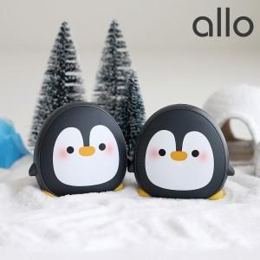

【상세/제작정보】

【인쇄/포장옵션】 | 레이저 / 포장지포장

【공급단가】 | 수량 | 30~ | 100~ | 500~ | 1,000~ | 2,000~
*VAT별도 | 단가 | 25,000원 | 24,400원 | 23,400원 | 22,800원 | 22,200원

【상품 URL】 | https://www.synergygift.co.kr:443/src/goods_detail.php?gdno=43957

